開始
在庫リストのアクセシビリティ対応テンプレートのサンプル

在庫リスト
参照
条件付き書式
在庫ピッキング リスト
ナビゲーション​​ リンク
アイコン セット
詳細情報
以下のナビゲーション リンク
 | 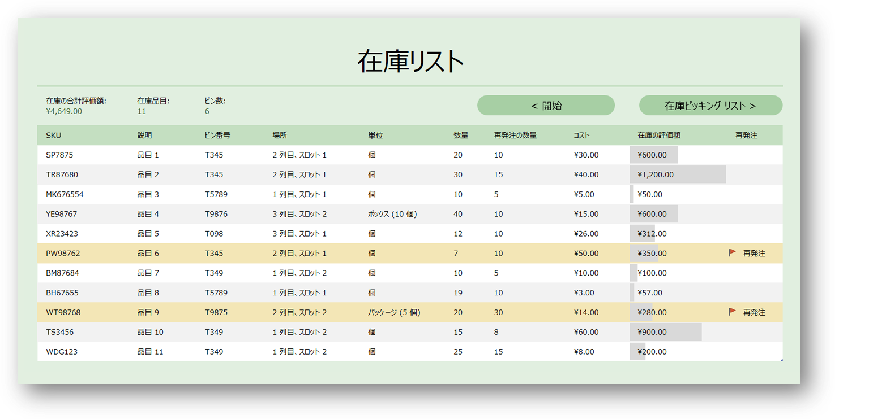

在庫リスト
< 開始
在庫ピッキング リスト >
在庫リスト
在庫の合計評価額: | 在庫品目: | ビン数:
¥4,649.00 | 11 | 6
SKU | 説明 | ビン番号 | 場所 | 単位 | 数量 | 再発注の数量 | コスト | 在庫の評価額 | 再発注
SP7875 | 品目 1 | T345 | 2 列目、スロット 1 | 個 | 20 | 10 | ¥30.00 | ¥600.00
TR87680 | 品目 2 | T345 | 2 列目、スロット 1 | 個 | 30 | 15 | ¥40.00 | ¥1,200.00
MK676554 | 品目 3 | T5789 | 1 列目、スロット 1 | 個 | 10 | 5 | ¥5.00 | ¥50.00
YE98767 | 品目 4 | T9876 | 3 列目、スロット 2 | ボックス (10 個) | 40 | 10 | ¥15.00 | ¥600.00
XR23423 | 品目 5 | T098 | 3 列目、スロット 1 | 個 | 12 | 10 | ¥26.00 | ¥312.00
PW98762 | 品目 6 | T345 | 2 列目、スロット 1 | 個 | 7 | 10 | ¥50.00 | ¥350.00 | 再発注
BM87684 | 品目 7 | T349 | 1 列目、スロット 2 | 個 | 10 | 5 | ¥10.00 | ¥100.00
BH67655 | 品目 8 | T5789 | 1 列目、スロット 1 | 個 | 19 | 10 | ¥3.00 | ¥57.00
WT98768 | 品目 9 | T9875 | 2 列目、スロット 2 | パッケージ (5 個) | 20 | 30 | ¥14.00 | ¥280.00 | 再発注
TS3456 | 品目 10 | T349 | 1 列目、スロット 2 | 個 | 15 | 8 | ¥60.00 | ¥900.00
WDG123 | 品目 11 | T349 | 1 列目、スロット 2 | 個 | 25 | 15 | ¥8.00 | ¥200.00

在庫ピッキング リスト
在庫ピッキング リスト
< 在庫リスト
参照 >

注文番号 | SKU | ピッキングの数量 | 在庫数 | 品目の説明 | 単位 | ビン番号 | 場所
TP001-1 | SP7875 | 3 | 20 | 品目 1 | 個 | T345 | 2 列目、スロット 1
TP001-1 | YE98767 | 1 | 40 | 品目 4 | ボックス (10 個) | T9876 | 3 列目、スロット 2
TP001-1 | BM87684 | 2 | 10 | 品目 7 | 個 | T349 | 1 列目、スロット 2
TP001-1 | TS3456 | 6 | 15 | 品目 10 | 個 | T349 | 1 列目、スロット 2
TP001-1 | MK676554 | 3 | 10 | 品目 3 | 個 | T5789 | 1 列目、スロット 1

参照
ビンのルックアップ
< 在庫ピッキング リスト
ナビゲーション​​ リンク >

ビン番号 | 説明 | 場所 | 幅 | 高さ | 長さ
T345 | ビン (大) | 2 列目、スロット 1 | 50 | 10 | 10
T5789 | ビン (小) | 1 列目、スロット 1 | 25 | 5 | 5
T9876 | ビン (大) | 3 列目、スロット 2 | 50 | 10 | 10
T098 | ビン (中) | 3 列目、スロット 1 | 30 | 7 | 10
T349 | ビン (小) | 1 列目、スロット 2 | 25 | 5 | 5
T5789 | ビン (大) | 4 列目、スロット 5 | 50 | 10 | 10
T9875 | ビン (大) | 2 列目、スロット 2 | 50 | 10 | 10

条件付き書式
条件付き書式
 | 条件付き書式は、定義された条件セットに一致するデータを強調表示する場合に便利です。
 | 1 | 条件付き書式はアクセシビリティ機能ではありませんが、見栄えの良いテンプレートを作成する際によく活用されます。アクセシビリティを活用するユーザーが条件付き書式がいつ使用されたかを理解できるように、より多くの注釈を付ける必要があります。
 | 3 | セル C8 では、表の画像内で行われる強調表示のコンテキストが追加されます。
 | 4 | アクセシビリティを活用するユーザーが条件付き書式がいつ使用されたかを理解できるように、注釈を使用してください。
 | 5 | 強調表示される品目を示す場合に、色の指定は行わないでください。色を指定する必要がある場合は、RGB 値を色の指定とともに含めます。
 |  | 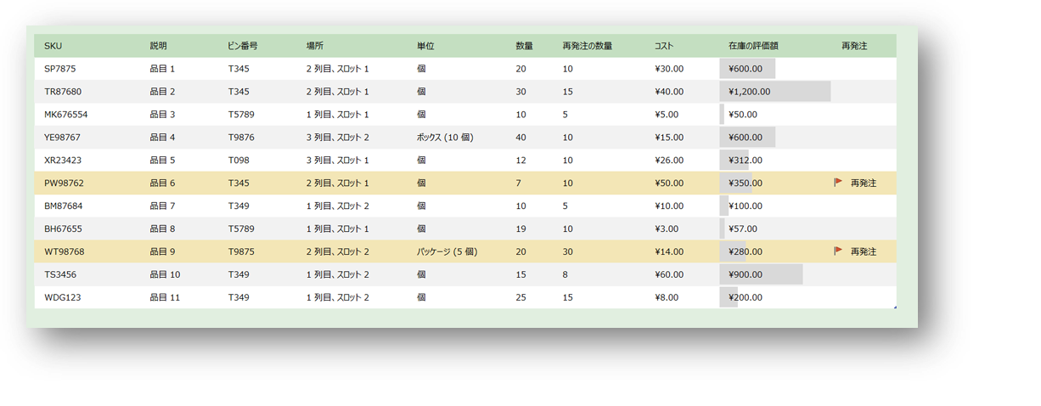 再発注の品目は、以下の図の条件付き書式を使用して強調表示されます。2 つの矢印は、画像内で強調表示されている行を示しています

アイコン セット
アイコン セット
条件付き書式に含まれるアイコン セットはアクセシビリティ機能ではありませんが、見栄えの良いテンプレートを作成する際によく活用されます。アクセシビリティを活用するユーザーがアイコン セットがいつ使用されたかを理解できるように、注釈を使用してください。
 | 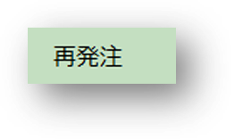 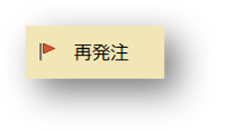 列 K の画像 在庫リスト | 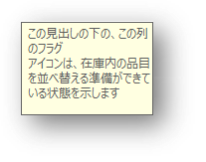 サンプルの入力メッセージ: 在庫リストの列 K
1 | アイコン セットは、定義された条件セットに一致するデータを強調表示する場合に便利ですが、可能な限り、セル C4 の [再発注] の例の画像のように、テキストを付ける必要があります。
2 | 見出しの行または列内にアイコン セットが含まれるテーブル見出しの入力メッセージにより、アクセシビリティを活用するユーザーは、いつアイコン セットがセル内にあるかを理解できます。セル D4 の入力メッセージの例を参照してください。
 | セル D4 の在庫リストのワークシートの列 K の入力メッセージには、次のテキストがあります。"この列のフラグ アイコンは、在庫内の品目を再発注する準備ができている状態を示しています。"
3 | 在庫リストの列 K の見出しセルでは、テーブル内で行われる強調表示のコンテキストを追加します。視覚ユーザー用に、列内にアイコンのみを含む空白の見出しを使用できます。ただし、これをアクセシビリティ対応にするには、テキストを追加する必要があります。
 | ヒント:列の幅を小さくしたり、見出しのテキストを背景と同じ色にしたりすると、視覚的な効果を維持するためにテキストが非表示になる場合があります。
4 | アイコン セットを含むアクセシビリティ対応テンプレートを作成する場合、必ず以下を選択解除してください [アイコンのみ表示] (条件付き書式オプション内)。
5 | 条件付き書式を適用した後、「アイコン セット」という名前のカスタム スタイルを作成します。数値設定の場合は、カスタムの数値形式を作成します。"再発注"、""、""。
 | このカスタム スタイルは、列 K または在庫ワークシートに適用されていることにご注意ください。
 | セル F3 のサンプル画像のように、アイコンとともに "再発注" (Reorder) というテキストが表示されます。
 | ヒント:追加のテキストが見栄えが良くない場合があります。見出しテキストの非表示と同様に、カスタム スタイルを作成して列に適用し、データ セル内のテキストを非表示にすることができます。

詳細情報
質問 (アクセシビリティに関して) がある場合
Excel スプレッドシートを アクセシビリティ対応にする方法
詳細情報 (アクセシビリティ対応の スプレッドシートの作成方法に関して) を、上記のリンクをクリックしてご確認ください。

